Sheet1
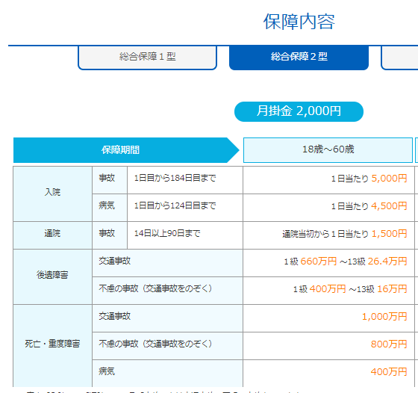
病気の範囲？ | 360日内直さない場合、２年目はどう？
事故日から90日目か？通院1日目から90日目ですか。

手術可の範囲一覧？
手術費30Wの場合、支払共済金は20W？40W？

年末控除用の資料は？

通院日数は１日目～９０日目まで？

入院、通院、手術、損害賠償の後、提出必要な資料？

